Entete
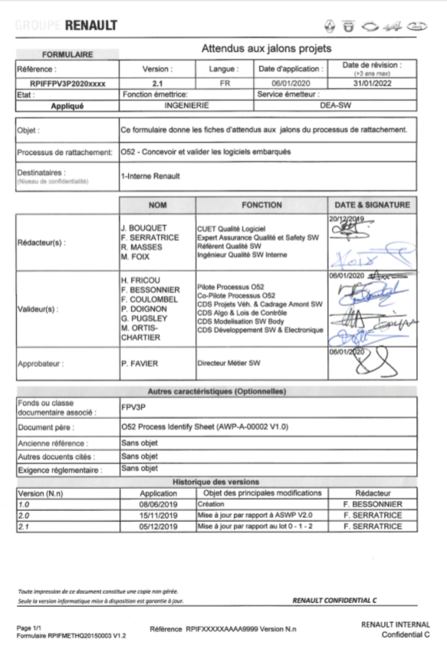

Int
 |  |  |  |  |  |  |  |  | O52 Intention (Int)

 |  |  |  |  |  |  |  |  | PROJET PROJECT : | <CODE PROJET> |  |  | DATE DE DOCUMENTATION DOCUMENTATION DATE : |  | <DATE> |  |  |  |  |  |  | VPC-83S (V3P Mother) | Justification des attendus outcomes justification

Voir màj S. Stern
Voir màj S. Stern
 | APPLICABILITE APPLICABILITY |  |  |  |  |  |  |  |  |  |  |  |  |  |  | Valeurs normées (1 ou nombre/total)
AUTEUR MODIF. Author | ASWP_lot0 | ASWP_lot1 | ASWP_lot2 | RMS | Dans CLEM OUI/NON | N° | Id | RPIF | Activité Activity | Producteur Producer | ATTENDU OUTCOME | Livrable Deliverable | ATTENDU OUTCOME | Livrable Deliverable | V G | O | R | NA | ECARTS IDENTIFIES (description détaillée des causes des Rouges et Oranges) IDENTIFIED GAPS (detailed description) | PLANS D'ACTION ACTION PLAN | DELAI DEADLINE | PILOTE PLAN ACTION ACTION PLAN LEAD | Ventilation (IST PFE PFI PSV) Distribution | Indicateur Indicator | Lien vers JQPV (jalon N°item) JQPV Link (item n°) | Référentiel Standard | Raison d'être du check Verrou recherché Rationale of the check
 |  |  |  |  |  | 1 |  |  |  |  |  |  |  |  |  |  |  |  | ROUGE : ORANGE :

 |  |  |  |  |  |  |  |  |  |  |  |  |  | NOM EMETTEUR EDITOR NAME |  | FAVORABLE FAVOURABLE | FAVORABLE AVEC PLAN D'ACTION Favourable with countermeasures |  | DEFAVORABLE UNFAVOURABLE | RISQUES POINTS DURS ISSUE RISKS | CONDITIONS DE REUSSITES POINTS A SURVEILLER CONDITIONS FOR SUCCESS ISSUE TO BE WATCHED | REMARQUES / OPPORTUNITES NOTICES and OPPORTUNITIES | DELAI TIME LIMIT
 |  |  |  |  |  |  |  |  |  |  |  |  | AVIS PFE PFE OPINION | Nom, Prénom Name,first name | ………………………………………………

 |  |  |  |  |  |  |  |  |  |  |  |  | DATE JALON MILESTONE DATE | Prévisionnelle / Projected date : | jj/mm/aaaa | Réelle / Real date : | jj/mm/aaaa |  |  | EXPLICATION DU RETARD EVENTUEL / EXPLANATION of the POSSIBLE DELAY :
 |  |  |  |  |  |  |  |  |  |  |  |  | L'IST PRONONCE LE JALON POUR LE PROCESSUS O54 The TSE delivers the Pre-Concept Milestone for the O54 process | Nom, Prénom Name,first name | ……………………………………………… | OUI / YES | X | remarques éventuelles / possible explanation :
 |  |  |  |  |  |  |  |  |  |  |  |  |  |  |  | NON / NO | X | Cause(s) du refus / Cause of the refusal :
 |  |  |  |  |  |  |  |  |  |  |  |  | POURCENTAGE VOR |  | 0% | 0% | 0% | 0%

Légende VOR
Cotation des attendus

V | Vert | résultat atteint
O | Orange | résultat non atteint, mais plan d'action compatible avec le planning projet (QCD Projet)
R | Rouge | résultat non atteint, sans visibilité sur le respect du planning projet (QCD Projet)

Projet XXX Jalon Consistency (Cy) situation au XX/XX Avis Qualité : DE/FAVORABLE
O21 Piloter l'Assurance Qualité en Projet. | 1 | 0.75 | 0.5 | 0.25
O24 Cadrer, déployer et valider les prestations. | 1 | 0.75 | 0.5 | 0.25
O50 Assurer la convergence produit process prestation design. | 1 | 0.75 | 0.5 | 0.25
O51 Assurer la convergence produit process prestation électrique électronique. | 1 | 0.75 | 0.5 | 0.25
O52 Concevoir et industrialiser la géométrie du véhicule. | 1 | 0.75 | 0.5 | 0.25
O53 Concevoir et valider les systèmes | 1 | 0.75 | 0.5 | 0.25
O54 Concevoir et valider les pièces. | 1 | 0.75 | 0.5 | 0.25
O55 Assurer la convergence produit / process / service du diagnostic. | 1 | 0.75 | 0.5 | 0.25
O56 Produire la documentation technique et la spécification. | 1 | 0.75 | 0.5 | 0.25
Activité |  | Glossaire
Cadrage du projet, QCDP |  | AEES | Architecte Electrique Electronique Système
Change Management |  | AEEV | Architecte Electrique Electronique Véhicule
Convergence de la DT |  | AMS | Architecte Métier Système
Développement des moyens, plans et supports de validation |  | ATFMR | Accord Technique de Fin de Mise en Route
DOC |  | ATLO | Accord Technique Livraison des Outillages
Echanges inter-métiers |  | ATPL | Accord Technique Pour Livraison
Echanges O52/O54 |  | CEScomp | Cahier d’exigences Système sur un composant
Echanges O51/O54 |  | CUET A | CUET Amont metier
Echanges O53/O54 |  | DAS | Dossier d’Architecture Système
Echanges O54/O55 |  | DFS | Dossier Fonctionnel Système
ECU Specification |  | DIPV | Direction de l'Ingenierie des Prototypes Vehicules
Fiabilité |  | DDMRS | Dossier de Démonstration de la Maîtrise du Risque Sécuritaire
Industrialisation POE |  | DMJC | Digital Mock-up Joint Check
Industrialisation POI et véhicule |  | DP | Définition Produit
Innovations |  | DPC | Direction des Prestations Client
Intégration mécanique de la pièce |  | DT | Définition technique
Maquette numérique |  | DV | Design Validation
Model Based Design |  | EE | Electrique, électronique
MBD Delivery |  | EIC PS | Evénement Indésirable Client Potentiellement Sécuritaire
MBD Development |  | FEB | Fiche Expression Besoin Connectique
MBD Project Management |  | FIE | Fiche d'Interface Electrique
MBD Safety Assurance |  | FOP | Fiche Opération Process
MBD Verification |  | GRP | Gestion des Risques Produit
Planning |  | GSFA | Groupe Stratégie Fonctions Amonts
Qualité |  | HW | Hardware
Qualité fournisseur |  | ICAM | Ingenieur Cadrage Amont
Reglementation |  | IQM | Ingénieur Qualité Métier
Ressources |  | ISR | Inter System Request
SDF,SGP |  | IST | Ingénieur Synthèse Technique
Software Product Acceptance |  | ISV | Ingénieur Synthèse Validation
Software Quality Assurance |  | LI | Leader Ingenierie
Supplier Management |  | LIC | Leader Ingénierie Composant
Supplier Process Acceptance |  | LIM | Leader Ingenierie Modelisation
Supplier Qualification |  | LIS | Leader Ingénierie Système
Supplier Selection |  | LUE | Liste Unique des Enregistrements
Validations |  | MAP | Mise Au Point
 |  | MV | Mulet de Validation
 |  | PCA | Pilote Composant Amont
 |  | PCF | Pilote Composant Fonctionnel
 |  | PCO | Pilote Composant Organique
 |  | PDE | Pilote Développement Electronique
 |  | PEV | Process Electronique Véhicule
 |  | PFE | Pilote Fonction Elémentaire
 |  | PI | Pilote Innovation / AVP
 |  | PIE | Plateforme d’Intégration Electrique
 |  | PIV | Plateforme d’Intégration Virtuelle
 |  | POE | Pièces Oeuvrée Externe
 |  | POI | Pièces Oeuvrée Interne
 |  | PPC | Pilote Prestation Client
 |  | PSF | Pilote Sureté de Fonctionnement
 |  | PSV | Pilote Synthèse Validation
 |  | PSW | Part Submit Warranty
 |  | PT1 | Plant Trial 1
 |  | PT2 | Plant Trial 2
 |  | PV | Process Validation
 |  | RFI | Request For Information
 |  | RFQ | Request For Quotation
 |  | RO | Réalisation Outillage
 |  | RPSV | Revue de Projet de Supports de Validation
 |  | RRSH | Responsables Réglementation Sécurité Homologation
 |  | RSC | Réseaux et Standards de Communication
 |  | RTC | Règle Technique de Conception
 |  | SAE | Service Application Electronique
 |  | SCM | Software Commitment Matrix
 |  | SCS | Software Compliance Status
 |  | SDE | Système de Disribution Electrique
 |  | SDM | Système de Distribution des Masses
 |  | SFA | Schema Fonctionnel Applicatif
 |  | SGP | Sécurité Générale du Produit
 |  | SMD | Spécialiste Métier Diagnostic
 |  | SOW | Statement Of Work
 |  | SPP | Suplier Process Pilot
 |  | SRA | System Requirements Allocation ; outil informatique pour décrire les architectures et décliner les exigences
 |  | SRC | System Requirements Capture ; outil informatique pour gérer les exigences système
 |  | STR | System Technical Requirements
 |  | SW | Software
 |  | TGA | Tooling Go Ahead
 |  | TS | Technical Specification
 |  | V3P | Value Product Process Program (chantier de progrès)
 |  | VPC | Vehicle Pre-Contract

